关系图
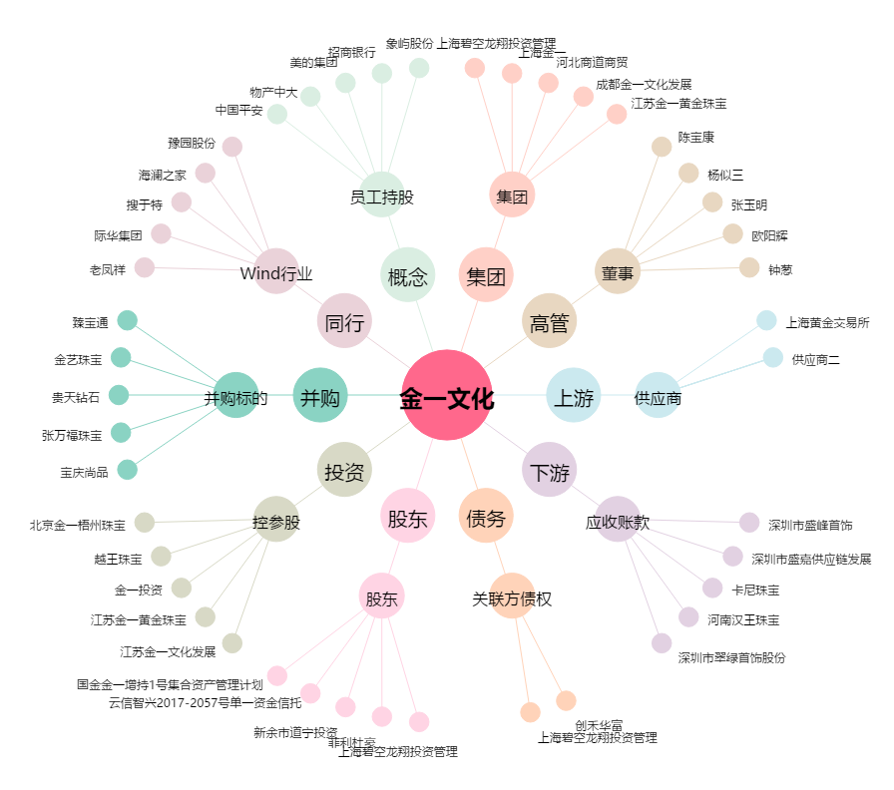
金一文化[002721.SZ] - 关系概览图

